상품제안서
드리쎄 매직무광머그컵 415ml | 상품코드: S20887

 |  |  |  |  |  |  | 02-713-8555 | www.synergygift.co.kr
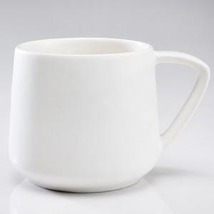 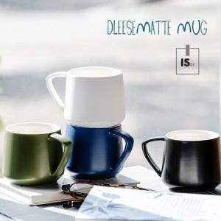 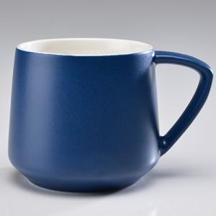

【상세/제작정보】

【인쇄/포장옵션】 | 실크 / 포장불가능

【공급단가】 | 수량 | 100~ | 300~ | 500~ | 1,000~ | 5,000~
*VAT별도 | 화이트 | 4,160원 | 3,960원 | 3,870원 | 3,800원 | 3,670원
 | 블랙 | 4,160원 | 3,960원 | 3,870원 | 3,800원 | 3,670원
 | 네이비 | 4,160원 | 3,960원 | 3,870원 | 3,800원 | 3,670원
 | 카키 | 4,160원 | 3,960원 | 3,870원 | 3,800원 | 3,670원

【상품 URL】 | https://www.synergygift.co.kr:443/src/goods_detail.php?gdno=20887

